掲載箇所
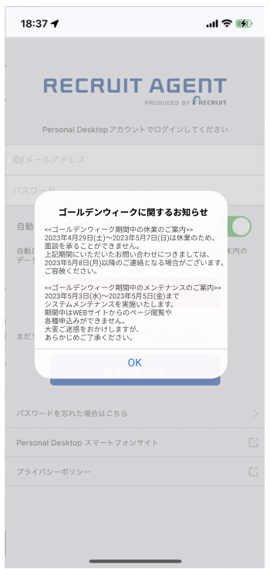
お知らせ掲載箇所
中途
①PDT | ②SPDT |  | ③APP |  | ④Webフォーム
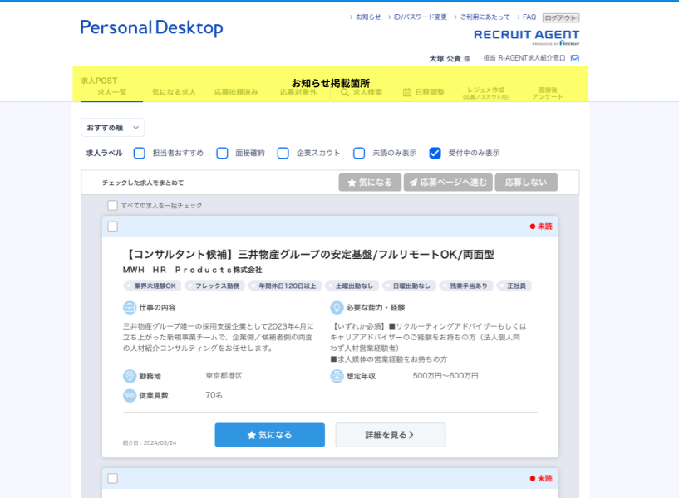
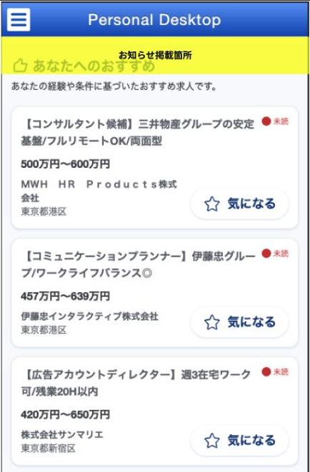
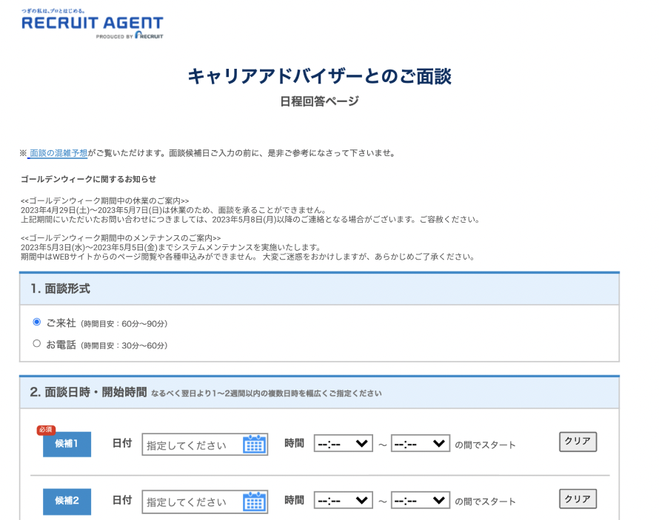
お知らせ掲載箇所

≪〇○休業のご案内≫ 〇〇年〇〇月〇〇日(？) ～ 〇〇年〇〇月〇〇日(？) は休業のため、面談・お問い合わせを承ることができません。（※一部除く） 上記期間にいただいたご連絡につきましては、〇〇年〇〇月〇〇日(？) 以降の対応となる場合がございます。ご容赦ください。 ≪システムメンテナンスに伴うサイトの一時停止について≫ 〇〇年〇〇月〇〇日(？) ～ 〇〇年〇〇月〇〇日(？) までシステムメンテナンスを実施いたします。 期間中はWEBサイトからのページ閲覧や各種申込みができません。
大変ご迷惑をおかけしますが、あらかじめご了承ください。

≪〇○休業のご案内≫ 〇〇年〇〇月〇〇日(？) ～ 〇〇年〇〇月〇〇日(？) は休業のため、面談・お問い合わせを承ることができません。（※一部除く） 上記期間にいただいたご連絡につきましては、〇〇年〇〇月〇〇日(？) 以降の対応となる場合がございます。ご容赦ください。 ≪システムメンテナンスに伴うサイトの一時停止について≫ 〇〇年〇〇月〇〇日(？) ～ 〇〇年〇〇月〇〇日(？) までシステムメンテナンスを実施いたします。 期間中はWEBサイトからのページ閲覧や各種申込みができません。
大変ご迷惑をおかけしますが、あらかじめご了承ください。

≪〇○休業のご案内≫ 〇〇年〇〇月〇〇日(？) ～ 〇〇年〇〇月〇〇日(？) は休業のため、面談・お問い合わせを承ることができません。（※一部除く） 上記期間にいただいたご連絡につきましては、〇〇年〇〇月〇〇日(？) 以降の対応となる場合がございます。ご容赦ください。 ≪システムメンテナンスに伴うサイトの一時停止について≫ 〇〇年〇〇月〇〇日(？) ～ 〇〇年〇〇月〇〇日(？) までシステムメンテナンスを実施いたします。 期間中はアプリへのログインができません。 大変ご迷惑をおかけしますが、あらかじめご了承ください。

⑤名寄せThankyouメール
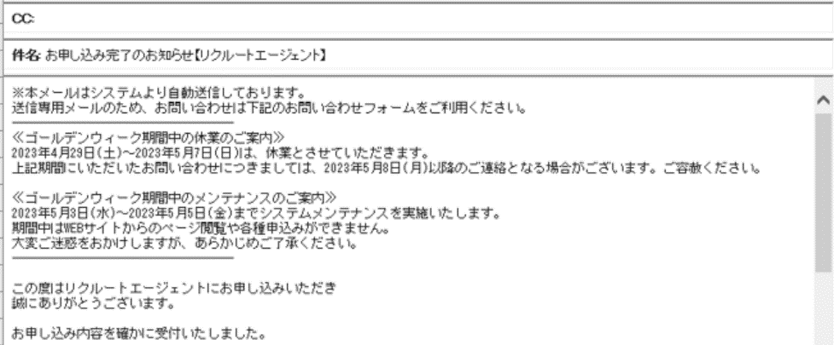
お知らせ掲載箇所

≪〇〇期間中の休業のご案内≫ 〇〇年○月〇〇日(○)～〇〇年○月〇〇日(○)は、休業とさせていただきます。 上記期間にいただいたお問い合わせにつきましては、〇〇年○月〇〇日(○)以降に順次ご対応させていただきます。 ≪システムメンテナンスに伴うサイトの一時停止について≫ 〇〇年○月〇〇日(○)～〇〇年○月〇〇日(○)までシステムメンテナンスを実施いたします。 期間中はWEBサイトからのページ閲覧や各種申込みができません。 大変ご迷惑をおかけしますが、あらかじめご了承ください。

新卒AS
①SPDT | ②SPSPDT |  |  | ③APP |  | ④面談日程調整画面
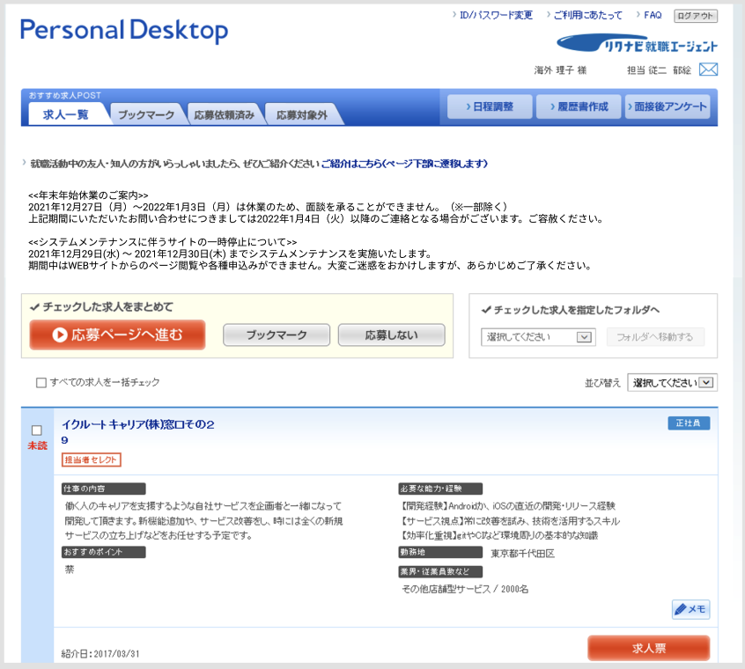
お知らせ掲載箇所
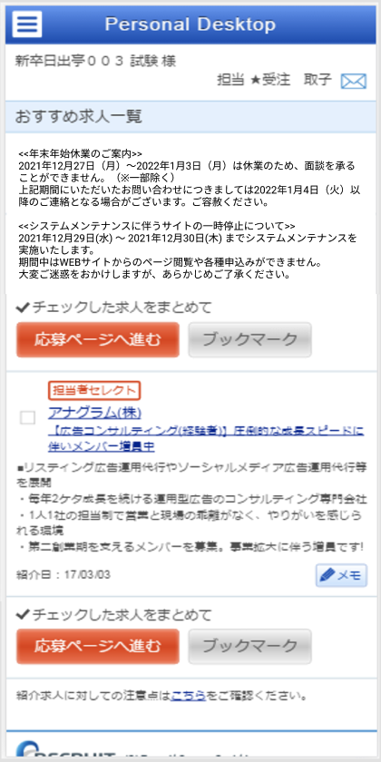
≪ゴールデンウィーク休業のご案内≫ 4/29(土)～5/7(日)は休業のため、面談・お問い合わせを承ることができません。（※一部除く）
上記期間にいただいたご連絡につきましては、5月8日(月)以降の対応となる場合がございます。ご容赦ください。
≪システムメンテナンスに伴うサイトの一時停止について≫ 5月3日(水) ～ 5月5日(金) までシステムメンテナンスを実施いたします。 期間中はWEBサイト・アプリからのページ閲覧や各種申込みができません。大変ご迷惑をおかけしますが、あらかじめご了承ください。
お知らせ掲載箇所
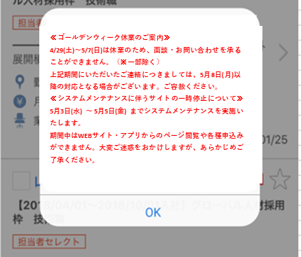
お知らせ掲載箇所
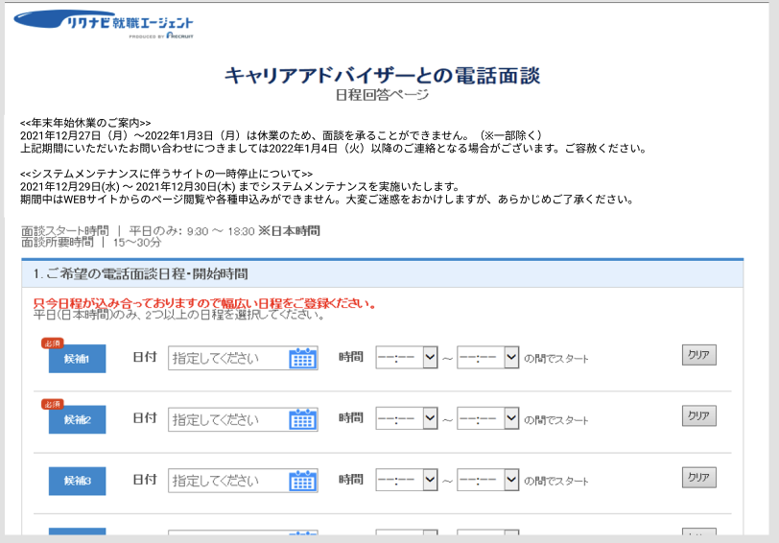
お知らせ掲載箇所

≪〇○休業のご案内≫ 〇〇年〇〇月〇〇日(？) ～ 〇〇年〇〇月〇〇日(？) は休業のため、面談・お問い合わせを承ることができません。（※一部除く） 上記期間にいただいたご連絡につきましては、〇〇年〇〇月〇〇日(？) 以降の対応となる場合がございます。ご容赦ください。 ≪システムメンテナンスに伴うサイトの一時停止について≫ 〇〇年〇〇月〇〇日(？) ～ 〇〇年〇〇月〇〇日(？) までシステムメンテナンスを実施いたします。 期間中はアプリへのログインができません。 大変ご迷惑をおかけしますが、あらかじめご了承ください。
≪〇〇休業のご案内≫ 〇〇年〇〇月〇〇日(？) より〇〇年〇〇月〇〇日(？) まで面談実施を承ることができません。 ※日程調整のご連絡は〇〇年〇〇月〇〇日(？) 以降順次対応させていただきます。 ≪システムメンテナンスに伴うサイトの一時停止について≫ 〇〇年〇〇月〇〇日(？) ～ 〇〇年〇〇月〇〇日(？) までシステムメンテナンスを実施いたします。 期間中はWEBサイト・アプリからのページの閲覧や各種申し込みができません。大変ご迷惑をおかけしますが、あらかじめご了承ください。

≪〇○休業のご案内≫ 〇〇年〇〇月〇〇日(？) ～ 〇〇年〇〇月〇〇日(？) は休業のため、面談・お問い合わせを承ることができません。（※一部除く） 上記期間にいただいたご連絡につきましては、〇〇年〇〇月〇〇日(？) 以降の対応となる場合がございます。ご容赦ください。 ≪システムメンテナンスに伴うサイトの一時停止について≫ 〇〇年〇〇月〇〇日(？) ～ 〇〇年〇〇月〇〇日(？) までシステムメンテナンスを実施いたします。 期間中はWEBサイトからのページ閲覧や各種申込みができません。
大変ご迷惑をおかけしますが、あらかじめご了承ください。

⑤自動返信メール |  | ⑥WES
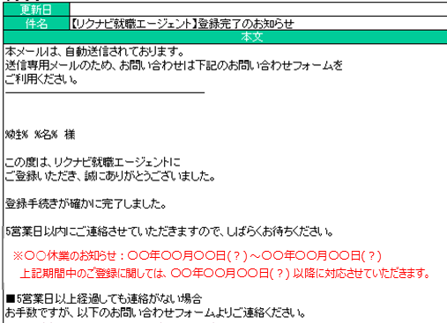
お知らせ掲載箇所
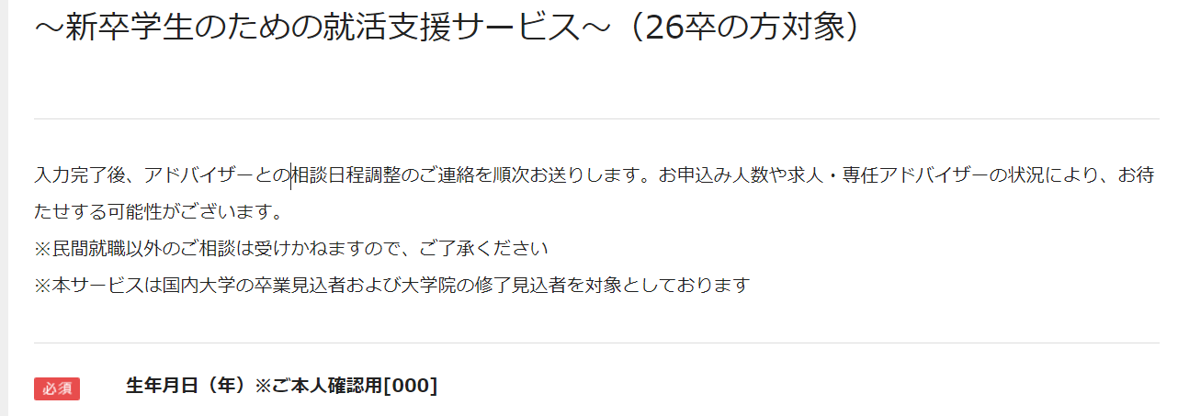

お知らせ掲載箇所

【重要】○○年○○月○○日(？)～○○年○○月○○日(？)は○○休業のため、日程調整のご連絡は○○年○○月○○日以降順次対応いたします。
※〇○休業のお知らせ：〇〇年〇〇月〇〇日(？) ～〇〇年〇〇月〇〇日(？) 上記期間中のご登録に関しては、〇〇年〇〇月〇〇日(？) 以降に対応させていただきます。

リクテクスカウト
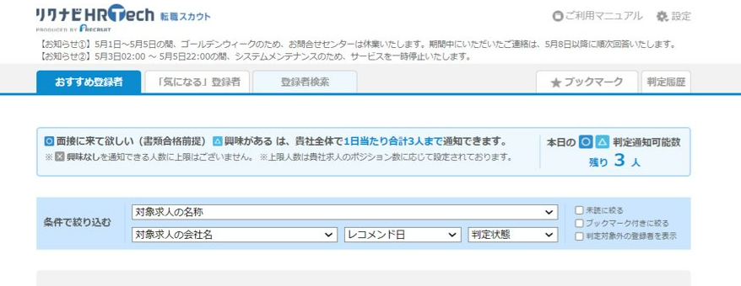

お知らせ掲載箇所

【お知らせ①】〇月〇日〜〇月〇日は□□休暇のため、問い合わせセンターが休業いたします。期間中にいただいたご連絡は、〇月〇日以降に順次回答いたします。
【お知らせ②】〇月〇日△:△～〇月〇日△:△はシステムメンテナンスのため、サービスを一時停止いたします。

